1面料验布
TOREAD-面料验布测试报告登记表
序号 | 缸号 | 面料布种编号 | 颜色 | 涉及到的款号 | 供应商 | 自检报告 | 匹头条实物样 | 疵点 | 断纱 | 色点 | 色杠 | 破洞 | 折痕 | 合计数量 | 备注
 |  |  |  |  |  |  |  | 数量 | 数量 | 数量 | 数量 | 数量 | 数量
1 | B24077399 | 1201598 | G01X黑色 | TAMMAN81604 | 超盈 | 有 |  |  |  | 15 |  |  |  | 15
2 | B24077825R | 1201598 | G01X黑色 | TAMMAN81604 | 超盈 | 有 |  |  |  | 12 |  |  |  | 12
3 | B240778826 | 1201598 | G01X黑色 | TAMMAN81604 | 超盈 | 有 |  |  |  | 11 |  |  | 12 | 23
4 | B24077825R-1 | 1201598 | G01X黑色 | TAMMAN81604 | 超盈 | 有 |  |  |  | 10 |  |  | 1 | 11
5 | B024080195A | 1201598 | G01X黑色 | TAMMAN81604 | 超盈 | 有 |  |  |  | 4 |  |  |  | 4

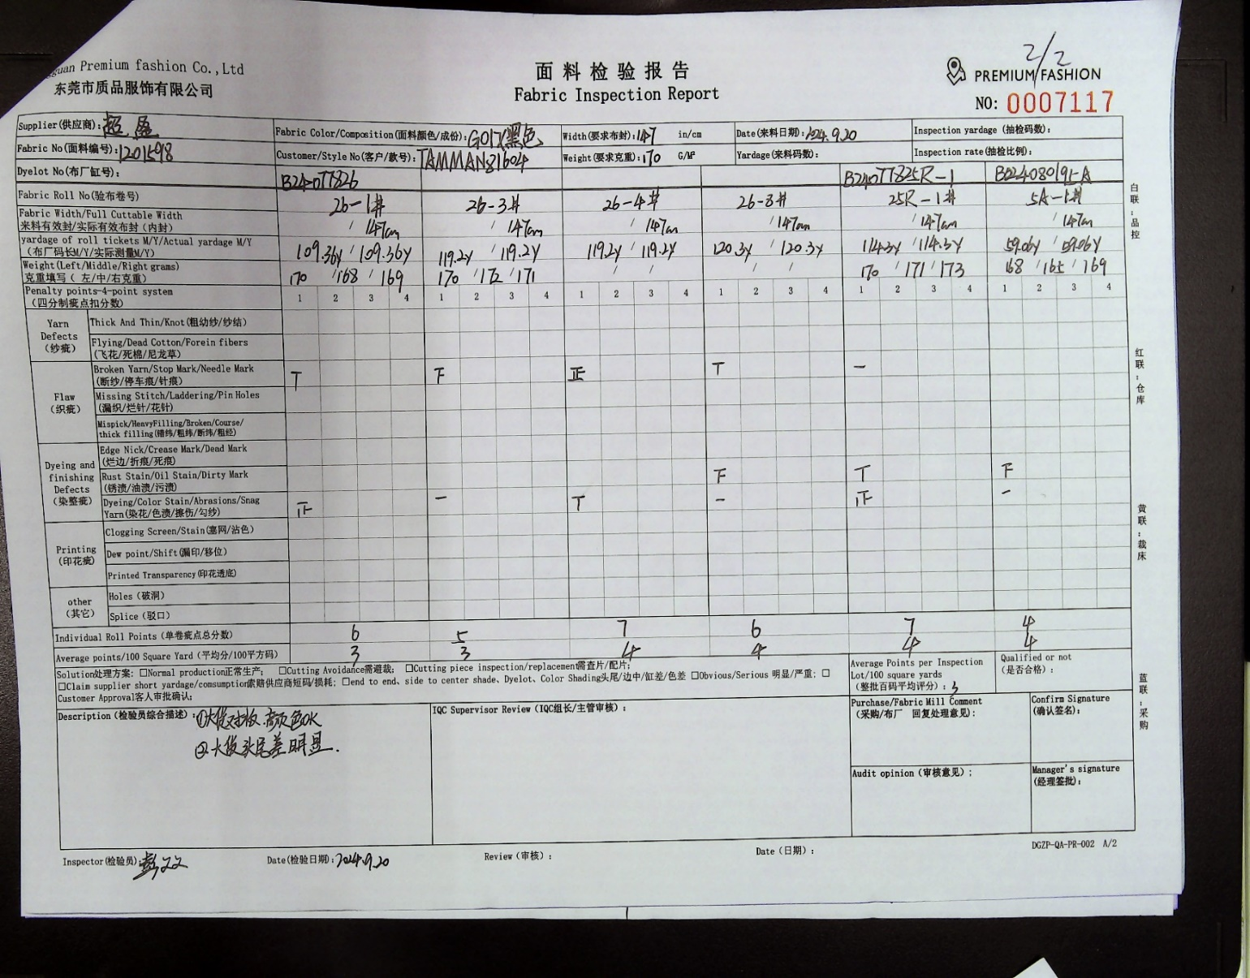
制表时间：2024/9/20 |  |  |  |  |  |  |  |  | 测试人签名：孙亢
测试要求： 1、面料到厂第一时间做测试，根据面料的实际情况，可每缸抽取1-3卷过验布机。
注：问题实物要留底保存，有问题的寄公司探讨
